画面フロー
画面フロー

タイトル
オプション

 |  | ”オプション”選択で画面推移

 | スタートでメインに推移

メイン
チュートリアル

 |  |  |  | ※ステージ1、各パート開始時点で
 |  |  |  | チュートリアルを挿入
調査

 | 断罪パートクリアで推移 |  | 断罪パートで精神力を失った場合

クリア
ゲームオーバー

断罪
 | 全５ステージクリアで推移

エンディング

各画面シート
各画面シート |  | ※予備 | ID | 必要表示物 | 備考

 |  | 基本操作 | ID | 操作 | 仕様
 |  |  | ➀ | 左クリック | 決定
 |  |  | ② | ホイール | 選択

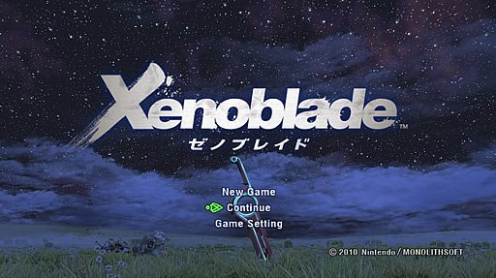
3
タイトル画面
 |  |  | ID | 必要表示物 | 備考
 |  |  | ➀ | タイトル | タイトルは真ん中に配置、一番目立つようにする。
 |  |  | ② | new game | ゲームを新しく開始する
1
 |  |  |  | continue | 前回のセーブ地点からやり直す
 |  |  |  | setting | ゲームの設定、BGM、SE、シナリオ速度を10段階で設定する
 |  |  | ➂ | 背景 | 背景は一枚絵を載せる
 |  |  | ※タイトルの画面が固まっていないことをわかるようにするため
2
 |  |  |  | ・②の選択肢をカーソルを合わせた際に点滅させる。
 |  |  |  | ・タイトルに何かしらの細工をする
 |  |  |  | ・背景を動かす
 |  |  |  | 上記の三つ以外にも”ゲームが起動していることがわかる”のであれば方法は限らない

メイン画面



34
5
4

依頼画面
 |  |  | ID | 必要表示物 | 備考
 |  |  | ➀ | キャラクター | あそびでキャラクターをクリックするとキャラが喋る
 |  |  | ② | テキストボックス | テキスト表示するためのボックス、キャラの上に表示
 |  |  | ➂ | 背景 | 会話している場所
1
 |  |  | ④ | クエストボード | 依頼を表示。マウスのクリックで選択
 |  |  | ⑤ | SAVE機能 | その場をセーブさせる機能
2
 |  |  |  | ROAD機能 | 前回セーブした地点からやり直させる機能
どの依頼にする？
 |  |  | ※ここでキャラクターをクリックしすぎるとセクハラでゲームオーバーという特殊な演出をやりたい。

調査パート
▼調査パートは二つの遊び方を搭載
前半パート
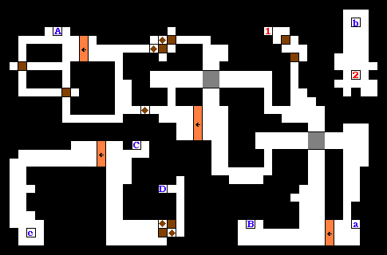
 | 図1 |  |  | 前半パートはギミックの説明をチュートリアルで説明
 |  |  |  | ギミックは制限時間という枷を利用し連打をしないと脱出できないようなものを考案

プログラマーから ネズミ捕りの様なものを用意
するといいかも

 |  |  |  | 図1の様に広大なマップにし目的地へたどり着くことで証拠探しの画面に切り替わる
 |  |  |  | ※詳しくは調査シート参照
 |  |  |  | 調査

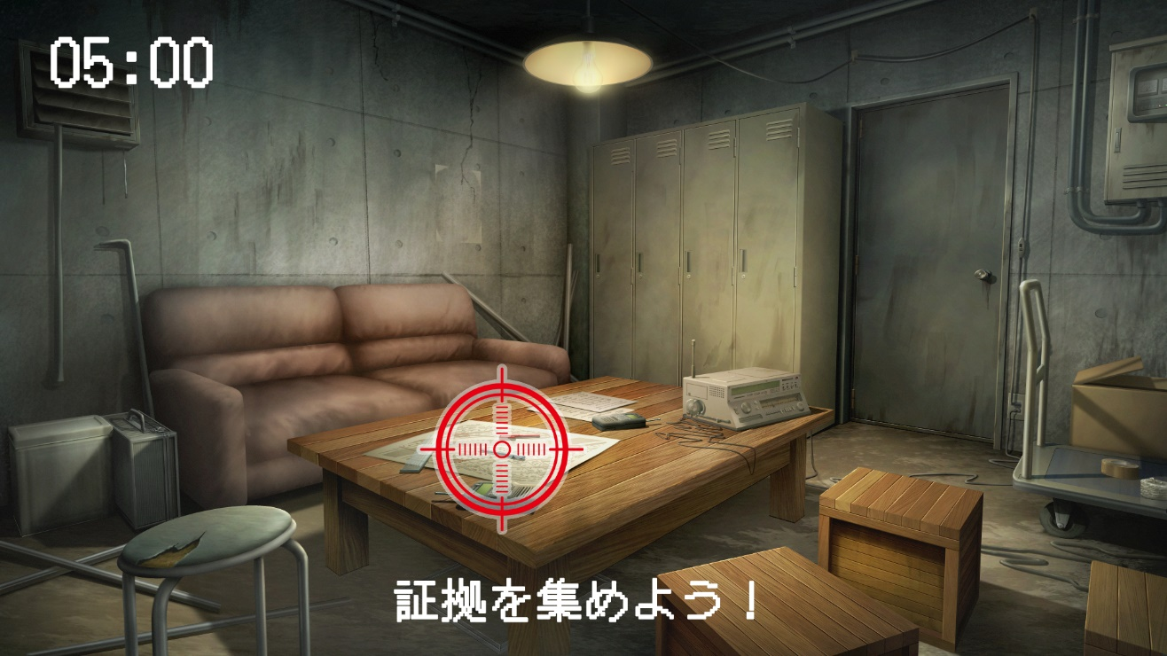
4
5
後半パート
 |  |  | ID | 必要表示物 | 備考
 |  |  | ➀ | ターゲット | マウスで操作し、不審な個所をクリックして証拠を集める
 |  |  | ② | テキスト | プレイヤーは何をしなければならないのかわかるように配置する
 |  |  | ➂ | 背景 | 探索場所
3
 |  |  | ④ | 制限時間 | 制限時間
 |  |  | ⑤ | 警戒レベル | 警戒レベルがMaxの際にマウスを動かすと強制終了となる。
1
 |  |  |  | ▼ステージごとに用意されたキャラクターの特性を生かして証拠の用意
 |  |  |  | ▼背景の証拠となりえる部分に当たり判定を置き調べられるようにする。
 |  |  |  | ▼警戒レベルは二十秒でMaxになる二十秒後、約三秒間マウスを動かしてはならない
2

断罪パート

